JAVA
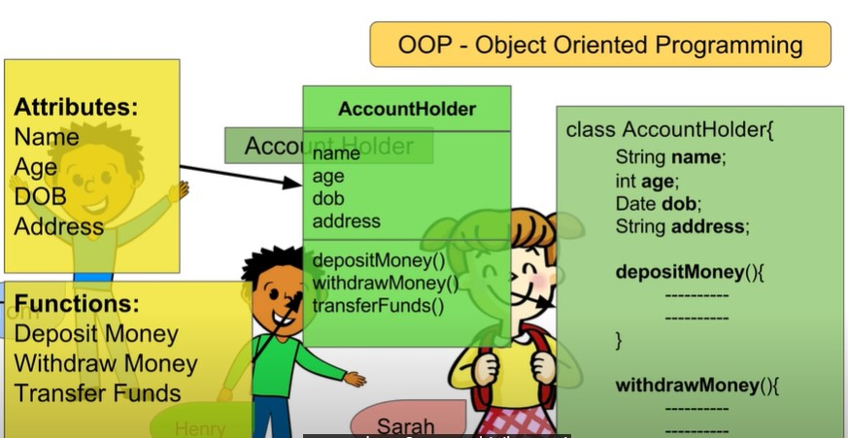
JAVA | It is a programming language. This program compiles with bytes the Windows,Linux and MAC
 | It is a method of programming wherecode is designed and based on the functions and attributes of the objects
 | Java source code > Compile > Byte Code > JVM > Object Code
JVM | ( Java Virtual Machine) Executes and precompiled java programs (.class-jar files. /bytecode)
JRE | (Java Runtime Environment) JVM + Libraries to run java program
JDK | (Java development Kit) JRE + Tools to develop java program

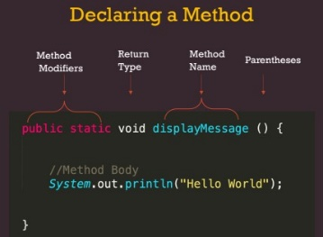
Package | The package keyword creates a package.
Public | The public keyword is an access modifier used for classes, attributes, methods and constructors, making them accessible by any other class
default | The default keyword is an access modifier. If you didn't assign any access modifier to variables, methods, constructors and, classes, by default, it is considered as default access modifier.
protected | The protected keyword is an access modifier used for attributes, methods and constructors, making them accessible in the same package and subclasses.
private | The private keyword is an access modifier used for attributes, methods and constructors, making them only accessible within the declared class.
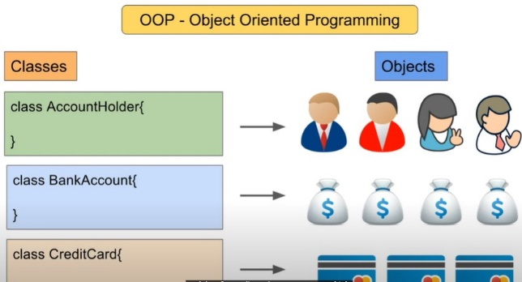
Static | The default keyword specifies some code to run if there is no case match in the switch.
 | The static word can be used to attach a Variable or Method to a Class.The Variable or Method that are marked static belongs to the Class rather than to any particular object
 | We can just use Static Variables in a static method, Static Variable can be accessed by using class name without creating any object
 | This is important Static Variable = Class Variable
 | Static Methods can access static variables(class variables) without using object of the class
 | Static methods can be accessed directly in static and non-static methods.
 | Static block is used to initialize the static data member, The static block is a block of statement inside a Java class that will be executed when a class is first loaded into the JVM
 | Static blocks are executed before constructors, and all methods and main method.If you have more than one static block, the one above works first
 | Main method is stastic, everything you used in main method must be stastic
Void | The void keyword specifies that a method should not have a return value. To show the info foe console (but return goes to main method)
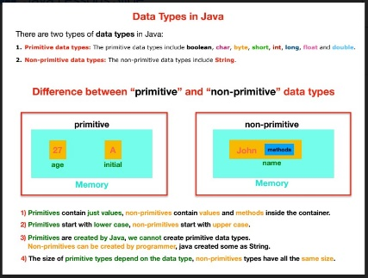
Class | Every line of code that runs in Java must be inside a class. A class should always start with an uppercase first letter, and the name of the java file must match the class name.
 | A class is like an object constructor. Class is a template to define OBJECT
Method | Methods are used to perform certain actions, and they are also known as functions.Why use methods? To reuse code: define the code once, and use it many times.
 | it's block of code that is executed whenever it is called upon
Overloaded Method | Merhods that share the Same name but has different parameters. Method name + parameter =method signature
Variable | Variable is the name of reserved area allocated in memory. In other words, it is a name of memory location.
 | A variable is a container which holds the value while the java program is executed.
Constructor | Constructor is not a method, is not a variable, is a code block used to create objects from a class.Constructor can be described as “Object Creator”

 | Constructor is inside the class, Constructor has the same name with the class, Constructor has no return type
 | When we create a class, Java creates a “default constructor” automatically for the class. So we can create objects by using every class without creating any constructor.
 | Default constructors have no any parameters. MyClass(String str){ or MyClass(int i, String str) {
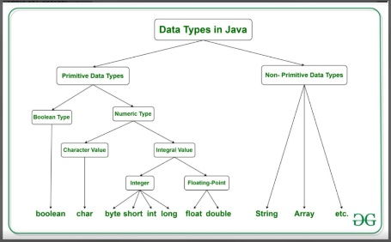
String
boolean | 1 bit
char | 16 bits 2bytes in memory
byte | 8 bits 1 byte 127
short | 16 bits 2 bytes 32767
int | 32 bits 4 bytes 2.147.483.000
long | 64 bits 8 bytes | ASCII
float | 32 bits 4 bytes (7 digits after comma) | A | 65 | a | 97
double | 64 bits 8 bytes (16 digits after comma) | Z | 90 | z | 122
 |  | 0 | 48 | ! | 33
ZOOM |  | 9 | 57 | ? | 63
 | boch bsil fd 1 16 8 16 32 64 32 64
 |  | i++ = first use i then increment;
 | What is the difference between "primitive" and "non-primitive" data types? | ++i = first increase then use it
1 | primitive data types contain just values, non-primitive data types contain value + method
2 | primitive data types were created by Java, developers cannot create primitive data types.
3 | But non-primitive data types can be created by Java and by any developer.
4 | primitive data types use different size area in memory but non-primitive data types use same size area in memory

 | https://zoom.us/j/99096082131?pwd=V0FNdTF4SFA4R1BkNytMN1N5Z3Jodz09
 | https://zoom.us/j/91573368734?pwd=MWZRUUJSejFxWmFicnVVSHIrTTJuZz09
 | https://zoom.us/j/99096082131?pwd=V0FNdTF4SFA4R1BkNytMN1N5Z3Jodz09

STATIC
STATIC
Variable ve Mothodları Class'lara bağlamak için kullanılır.
Başka class'lardan sadece class ismi kullanılarak ulaşmak mümkündür.

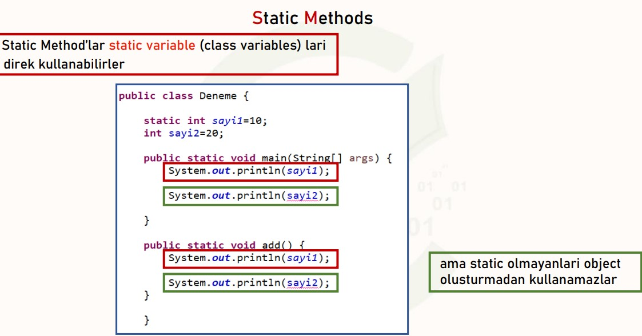
public class MyCons {
 | Oluşturulan Static methodun adı dsiplay() {
static int i=10; | Bu method hem başka bir static methoddan
static String s ="beginner"; | hemde non-static methoddan çağrılabilir

static void display() { //static method | Örnek fun (nonstatic) metodundan
System.out.println(i+""+s); | ve main methoddan çağrıldı
}
void fun() { //non-static method | output
display(); //static method called in non-static method | 10beginner
} | 10beginner
public static void main(String[] args) { //static main method
MyCons obje = new MyCons(); //we need an object to call this non-static method
obje.fun();

display(); // Static method called in another static method
}
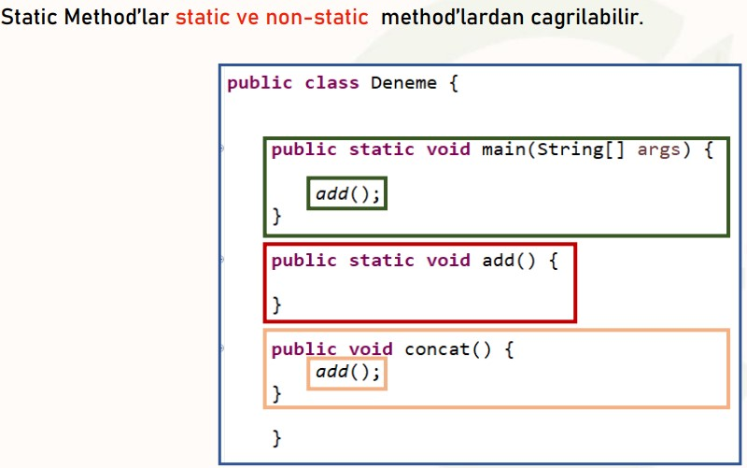

public class MyCons {

int count; | bir static variable >>>stCount
int coun; | iki nonstatic variable >>count ve coun
static int stCount;

public MyCons(){
count+=2;
stCount+=2;
coun+=2;
}
public int getCount(){
return count;
}
public static int getStCount(){
return stCount;
}
public int getCoun(){
return coun;
}
}
class TestMycons {
public static void main(String[] args) {
MyCons m= new MyCons(); | altı adet Nesne oluşturuldu
MyCons m1=new MyCons(); | consolda non static'ler bir kez yansır ve tanımlı değer çıkar
MyCons m2= new MyCons(); | Static StCount değişkeni ise tüm objeler için yansır
MyCons m3=new MyCons(); | ve değeri 12 olur. Normalde artış 1 olsaydı 6 çıkardı
MyCons m4= new MyCons(); | fakat değişkenler 2 şer artıyor DİKKAT
MyCons m5=new MyCons();

System.out.println(m.getCount());
System.out.println(m.getStCount());
System.out.println(m.getCoun());

}

ilginç bir örnek
public class azz { | ilk sout için output
 | 1
static int count=0; | 2
azz() { | 3
count++; | 4
System.out.println(count); | 5
} | herbir obje artarak eklenir
public static void main(String[] args) {
azz a1=new azz();
azz a2=new azz();
azz a3=new azz(); | main method içindeki sout için output
azz a4=new azz(); | 5
azz a5=new azz(); | bir sefer tüm objeler için değer glir
 | Note: Başta artan variable(count) farklı olsaydı
System.out.println(count); | count+=3;
 | output 15 olurdu.
}

CONSTRUCTOR
 |  | CONSTRUCTOR
public int quantity1; |  | Object oluşturmak için constructer gerekir return type'ı yoktur. En önemli özelliği Class ismiyle aynı olmasıdır.
 |  | Oluşturulan nesneye atanan değerleri consolda görmek için değerlerin herbiri nesneyle beraber yazılmalıdır
 |  | (Car.marka + Car.model + Car.year)
 |  | Parametreli Cons. Oluşturulursa herbir değer için this. keyi ile eşitleme yapılır ve ayrıca kaç parametre tanımlandıysa Main methodda oluşturulan nesnede
 |  | o kadarı kullanılabilir . Diğer classlarda oluşturulan nesnenin değerleri değiştirilebiklir anca bunun konsola yansıması için this. İle
public char code1; | sta.cate1="Book";
 |  | GENEL BİR CONSTRUCTOR YAPISI
 |  | public class Student { | Class adı Student

 |  | String name; | Variable
 |  | int idnumber; | Variable

 |  | public Student (String name,int idnumber) { | Constucter
 |  | this.name=name; | this
 |  | this.idnumber=idnumber; | this

 |  | }

 |  | public static void main(String[] args) { | main method
 |  | Student first =new Student("Mesa",15); | first nesnesi
 |  | System.out.println(first.name+" "+ first.idnumber); | consola yazdırma
 |  | } | OUTPUT
 |  | } | Mesa 15

 |  | Bu Örnekte bir fark var
 |  | public class Student { | Class Student

 |  | String name;
 |  | int idnumber; | ilave olarak
 |  | String phone; | 3. variable eklendi
 |  |  | fakat this ile eşitlenmedi
 |  | Student(){} | Constuctor
 |  | public Student (String name,int idnumber,String phone) {
 |  | this.name=name;
 |  | this.idnumber=idnumber;
 |  |  | burada ikisiyle beraber değeri verildi
 |  | } | fakat yukarıda this ile eşitlenmediği için
 |  |  | output Mesa 15 null olur
 |  | public static void main(String[] args) { | Fakat değer ilk başta verilirse null değil
 |  | Student one =new Student(); | o değer gelir, yani class'ın latında phone
 |  | Student first =new Student("Mesa",15,"234-0754534"); | no tanımlı olursa eşitleme olmazsa bile
 |  | System.out.println(first.name+" "+ first.idnumber+" "+first.phone); | o değer gelir.
 |  | }

 |  | public class MyCons { | Class MyCons
 |  | int x=5; | sadece bir variable

 |  | MyCons() { | parametresiz cons. | eğer burada this(4) olsaydı
 |  | System.out.println("-x"+x); |  | yani ilk cons.'ın altında yer alsatydı
 |  | } |  | output aşağıdaki gibi olurdu
 |  | MyCons(int x){ | parametreli cons. | -x4
 |  | this(); | this() (p.siz cons önce getir işlevi görür) | -x4
 |  | System.out.println("-x"+x); |  | -x5
 |  | } | main method
 |  |  | mc nesnesi değer tanımlı
 |  | public static void main(String[] args) { | mc1 nesnesi değer boş.
 |  | MyCons mc= new MyCons(4); | -x5
 |  | MyCons mc1 = new MyCons(); | -x4
 |  | } | -x5

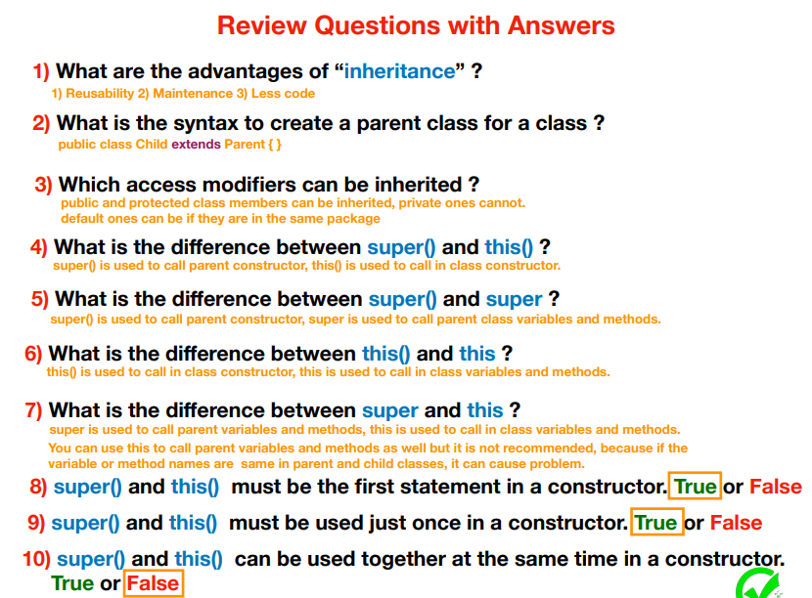

 |  | String brand ="HP";
 |  | String model ="Elite";
 |  | String cpu;
 |  | int ram=8;
 |  | int SDD;

 |  | public azz(String brand, String model, String cpu, int ram) {
 |  | this.brand=brand;
 |  | this.model=model;
 |  | this.cpu=cpu;
 |  | this.ram=ram;
 |  | }
 |  | public azz(String brand,String model,String cpu,int ram,int SDD) {
 |  | this.brand=brand;
 |  | this.model=model;
 |  | this.cpu=cpu;
 |  | this.ram=ram;
 |  | this.SDD=SDD;
 |  | }
 |  | public azz() {}

 |  | public static void main(String[] args) {

 |  | azz notebook =new azz();
 |  | notebook.brand="HP";
 |  | notebook.model="Elitebook";
 |  | notebook.cpu="i5";
 |  | notebook.ram=8;
 |  | notebook.SDD=240;

 |  | azz notebook2 =new azz("LG","Good","Pentium",16,120);

 |  | System.out.println(notebook2.brand+notebook2.model+notebook2.cpu+notebook2.ram+" "+notebook2.SDD);

 |  | public static void main(String[] args) { | Yukarıdaki classda 4 ve 5 parametreli
 |  |  | cons. Var ve this. İle eşitlenmiş
 |  | azz comp = new azz(); | Bu nedenle bu classda yeni verdiğimiz
 |  | System.out.println(comp.brand+" "+comp.model); | değerler consolda görünür.
 |  | System.out.println(comp.cpu+" "+comp.SDD+" "+comp.ram+" "+comp.brand); | this. Lerden biri iptal olursa ilk classda
 |  |  | verilen değer consolda görünür.
 |  | azz comp1= new azz("LG","pav","pent",32,500); | Eğer ilk değer boş ise String için null
 |  | System.out.println(comp1.brand+" "+comp1.model+" "+comp1.cpu+" "+comp1.ram+" "+comp1.SDD); | integer için 0 gelir.

EXCEPTION
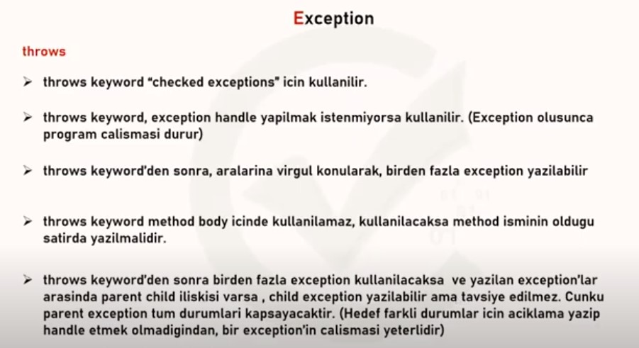

1)Exception means un-expected issues in your codes.
Like "Gas Finishing" in your vacation
2)There are 2 ways to work with Exceptions
a)Exception Handling: try-catch blocks
b)Throw Exception

1)If you think any problem can occur for any line of code, put it inside the try-block then create a catch-block
2)Inside the catch-block parenthesis put the possible exception class.
3)By using "e.getMessage()", you can get technical message
4)If you want you can put a non-technical message inside the catch body
5)If the codes inside the try-body works without any issue. catch-block will not be executed.
**** 6)After any Exception occurred next lines of codes cannot be executed, JAVA STOPS EXECUTION

public static void main(String[] args) { | ArithmeticException e

div(15,12); | try { sout } | Narrow | FileNotFound
div(2,0); //exception | catch (exceptionname e) { |  | IO
 | sout ("…………."+ e.getMessage()) |  | Excdption
} |  | Large | Throwable
public static void div(int a, int b) {

try {
System.out.println(a / b);
}catch (ArithmeticException e) {
System.err.println("this process cannot be do"+ e.getMessage());
}

public static void main(String[] args) { | ArrayIndexOutOfBoundsException e

String tarr [] ={ "Ekrem","Muharrem","Enes","Yasin","Muhammed"};

fromArray(tarr,4);//Muhammed
fromArray(tarr,5);//Exception, because no fifth index.
}
public static void fromArray(String tarr [],int ind) {
try { | output
System.out.println(tarr[ind]); | Muhammed
} catch (ArrayIndexOutOfBoundsException e) { | an error durıing the operating=>>Index 5 out of bounds for length 5
System.out.println("an error durıing the operating=>>"+ e.getMessage());
}

public static void main(String[] args) { | NullPointerException e

String s ="meyve";
forNull(s);
String stg ="";
forNull(stg);
String st=null;
forNull(st);
}
public static void forNull(String stg) {
System.out.println(stg.length());
 | Output
try { | 5
System.out.println(stg.length()); | 0
}catch (NullPointerException e) { | NullPointerException:
System.err.println("An error wwhen count the number of characters=>"+e.getMessage()); | Cannot invoke "String.length()" because "stg" is null
e.printStackTrace();
}
}

public static void main(String[] args) { | NumberFormatException e

String sa ="567";
converToInt(sa); //converting String value to int
String sas="567a";//Exception
converToInt(sas);//Because not conveting the "567a" statement
}
public static void converToInt(String sa) {
System.out.println(Integer.parseInt(sa)); //gives int 567

try { | Output
System.out.println(Integer.parseInt(sa)+3); | 567
 | 570
} catch (NumberFormatException e) { | Exception in thread "main" java.lang.
System.err.println("String could not to convert to int=>" + e.getMessage()); | NumberFormatException: For input string: "567a"
}
}

public static void main(String[] args) { | StringIndexOutOfBoundsException

String s="Hello";
getCharacterFromAStringByIndex(s,2); //l
getCharacterFromAStringByIndex(s,6); //Exception =>String index out of range:6

divideTheLengths(s,1,5,1);

}

public static void getCharacterFromAStringByIndex(String str, int idx){

try {System.out.println(str.charAt(idx));
} catch (StringIndexOutOfBoundsException g) {
System.out.println("An issue occured in character selection ==>" +g.getMessage());
}
}
public static void divideTheLengths(String str,int idx1, int idx2,int idx3) { //Hello! 1 5 3

try {
int firstlength =str.substring(idx1,idx2).length(); // 4 ==>ello
int secondlength=str.substring(idx1,idx3).length(); //2 ==>el
System.out.println(firstlength/secondlength); // 4 / 2 = 2

}catch (ArithmeticException e) {
System.out.println("An issue occured in division =>"+e.getMessage());

}catch (StringIndexOutOfBoundsException e) {
System.out.println("An issue occured in character selection ==>"+ e.getMessage());

// we csn use multiple catch key
//when you use multiple catch block just one of them can be executed at the same time
//try block cannot be used alone

}

}

public static void main(String[] args) { | ClassCastException

// if exception happen visinle on the console after runnig the code, the exception are called "Run time Exception"
//The other name of "Run time Exceptions" is "Unchecked Exceptions"
// Following are "Run Time Exceptions"

Object obj = 70;
convertObjectToString(obj);//Integer cannot be cast to class java.lang.String
}

public static void convertObjectToString(Object obj) {

try {
String s = (String) obj;
System.out.println(s);

} catch (ClassCastException e) {
System.out.println("Convertion id imposibble between those data types ==>" + e.getMessage());
}
}

//When you type code, Java will give you red underline for some Exceptions before runnig the code | FileNotFoundException
// That kind of Exceptions are called "Compile time Exception"(Checked Exception)
// FileNotFoundException : This exception is thrown if the path is wrong or the files does not exist
//IO Exception (input-output): This Exception handless all issues related with Input or Output
//Note: FileNotFoundException" is the child of "IOException"
//If there is parent-child relationship between exception classes, Child Exception Class must come before
//Parent Exception Class in multiple catch-block usage.
// To execute to code block under every condition ,put the code inside the "finally-block"
// try-block cannot be use alone,
//try-block can be used with a single catch block
//try-block can be used with multiple catch block
//try-block can be used with just catch block
//try-block can be used with single or multiple catch-block and finally-block

public static void main(String[] args) {
goAndReadTheFile();

}
public static void goAndReadTheFile(){

try {
FileInputStream fis = new FileInputStream("src/Techday27exceptions2/File01.txt");//Go and find the File (done)

int k=0;
while ((k=fis.read())!=-1) {
System.out.print((char)k);
}
} catch (FileNotFoundException e) {
System.out.println("There is an issue about reahing out the file or existence of the file"+e.getMessage());
} catch (IOException e) {
e.printStackTrace();
}
finally {
System.out.println("Connection with cloud was broken");
}

}

-When we use "throws" in the method name line, it means we are telling to Java "Hey Java if you need help let me know" | IllegalAccessException
-After "throws" keyword in the method name line, you can use multiple Exception Classes like;
throws IOException,ArithmeticException,...
What is the difference between, "throws" and "throw" keywords
-"throws" can be used in the method name line, "throw" can be used in the method body
-After "throws" you can use multiple Exception Class Names
After "throw" you can use "new" keyword and Constuctor of the Exception Class
"throws" keyword used to handle "Checked Exception", "throw" keyword is used to throw exception whenever and wherever we want
What is the meanings of "final",1finally", and "finalize" keywords ?==>
*/

public class Excep08 {
public static void main(String[] args) throws IOException, ArithmeticException, NumberFormatException, ArrayIndexOutOfBoundsException, IllegalAccessException {
FileInputStream fis = new FileInputStream("src/Techday27exceptions2/File01.txt");//Go and find the File (done)

int k = 0;
while ((k = fis.read()) != -1) {
System.out.print((char) k);
}
System.out.println("===============");
printTheAge(-12);
}

public static void printTheAge(int age) throws IllegalAccessException {

if (age >= 0) {
System.out.println(age);
} else {
throw new IllegalAccessException("Ages cannot be negative");
}
}

OVERRIDING
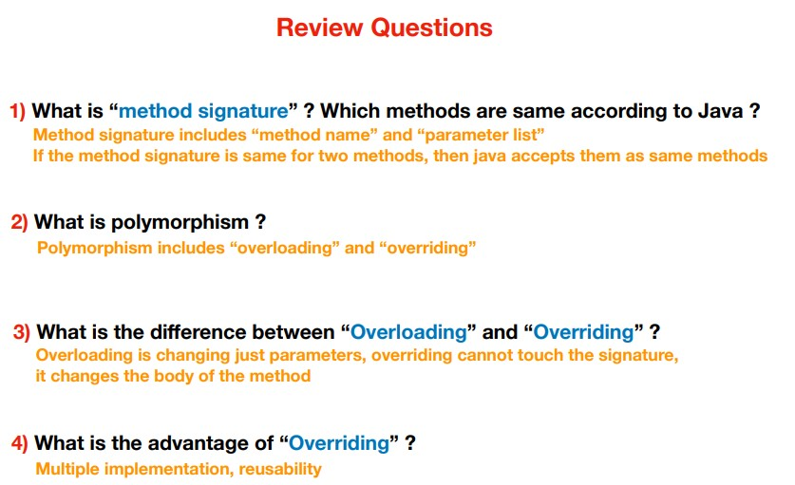
OVERRIDING

Parent Class'da bulunan bir methodu method signature'ni değiştirmeden sadece method içeriğini (body) değiştirerek kullanmaya Overriding denir.
Child Class'ın Parent Class'daki methodu kendine uyarlayarak (implement) kullanmasıdır

Bir obje ile method çağrılınca Java datatype yani data türünün Class'ındaki methoda gider

Person p =new Student () | p variable oluşturuldu
p.talk () | değeri talk olarak verildi
JAVA burada datatype' bakar. Örnekte Person' dur. Sonra Person Class'ına gider ve methodu arar.
method varsa ki örnekte görülüyor onun içeriğini getirir yada yazdırır. Eğer aranan method yok ise
objenin constructor'une bakar örnekte Student'dır.
Yani Overriding ile Cons aynı Class'da ise Overriding çalışır
class Person {
public void talk() {

INHERITENCE
 | INHERITENCE

Inheritance sayesinde parent olarak tanımlanan class (ve onun parent classlarındaki protected/public class elementlerini (objeler,methodlar) kullanabiliriz (reusability)
Private Class'dan inherit işlemi olmaz ve birde Static methodlarda inherit edilemezler, çünkü class ismiyle static methoda ulaşmak mümkündür.
Bu yapıda oluşturulan object yeri önemlidir. Oluşturulduğu yer ve yukarısı yani bağlı olduğu (extends) yer çalışır,Extends işlevi ile classlar bir üstüne bağlanır
Parent yani super () ya da child () işlevleri constructorda ilk satırda kullanılır. Bir Constructorda ya this yada super Cons. Olur ikisi beraber bulunmaz
Daha açık ifade ile super (); Parent class'dan cons çağırmak için kullanılr, this (); ise içinde olduğu class'da başka bir cons. çağırmak için kullanılır
super () işlevi sadece child classda bulunan cons'da yer alır.
public ve protected inherit edilebilir, fakat private class'dan inherit işlemi yapılamaz
Java child class'da ouşturulan her objenin parent class'da karşılığını oluşturmuş olur. Örnek super("A") ifadesi parent class'a git ve parametresi String cons. bul anlamındadır. Karşılığı yoksa code hata verir
Örnek this.name ="Adem"; ifadesi bu class'da name isminde bir variable var ,git ve onu Adem olarak değiştir anlamındadır.
Yukarıdaki satırı super için uygularsak Örnek super.num=70; ifadesi parent class'a git ve num ismindeki variable 70 olarak değiştir anlamındadır.
Bu örneklerde yer alan super. veya this. Birden fazla olabilir ve ilk satırda olmak zorunda değildir. Yani super. >>>> super() dan farklıdır
Bird class >>>> Animal class
Cat class >>>> Mammal class >>>>>>>Animal class
Tigre class >>>> Mammal class >>>>>>>Animal class

public class Animal { | public class Bird extends Animal{ | public class AnimalRunner {

public void eat(){ | public void eat() { | public static void main(String[] args) {
System.out.println("Animals eat"); | System.out.println("Birds tweet..");
} | } | Tigre tigre1 =new Tigre();
public void drink() { |  | tigre1.drink();
System.out.println("Animals drink"); |  | tigre1.eat();
} |  | System.out.println("=========");

public void bark() { |  | Animal animal1 =new Animal();
System.out.println("Animals bark"); |  | animal1.drink();
} |  | animal1.eat();
public Animal() {
System.out.println("Animal constructor"); |  | System.out.println("=========");
}

public class Mammal extends Animal{ | public class Cat extends Mammal{ | Bird bird1 = new Bird();
 |  | bird1.eat();
public void feed(){ | public void milk() { | }
System.out.println("Animals feeds"); | System.out.println("cat drinks milk");
 | }
}
public Mammal() { | public class Tigre extends Mammal{
System.out.println("Mammal constructor");
} | public void sleep() {
 | System.out.println("Tigre sleep under the tree");
 | }

 | public Tigre() {
 | System.out.println("Tigre constructor");
 | }

public class Zebra extends Hayvanlar { } | Yandaki üç class birbiriyle aynıdır.
 | Hepsinde cons. Vardır. İlkinde default var yani gizli
public class Zebra extends Hayvanlar { | ikincide parametresiz cons. var
public zebra ( ) { } | üçüncüde parametresiz ile parent (super) cons. bulunmaktadır.
}

public class Zebra extends Hayvanlar {
public zebra ( ) {
super ( );
}
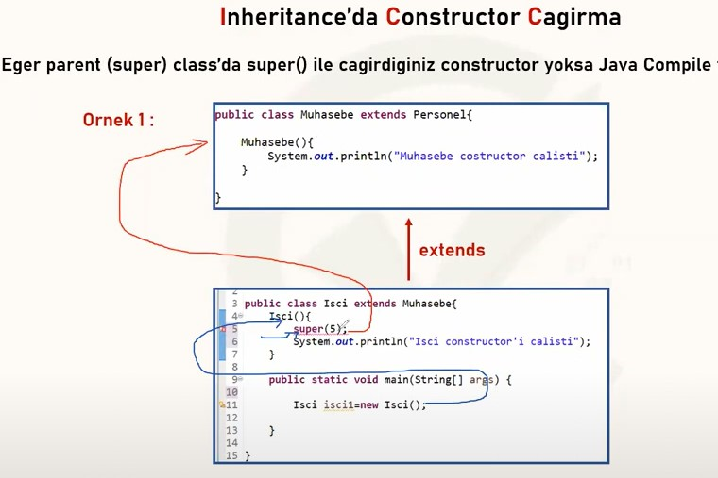
}

 |  | Bu tabloda değeri 5 olan bir cons. Çağrılmış fakat bağlı olduğu Muhasebe
 |  | classında istenen cons olmadığı için hata verir.
 |  | Çünkü önce bir üst parent'e bakar yoksa bir daha üstüne çıkamaz

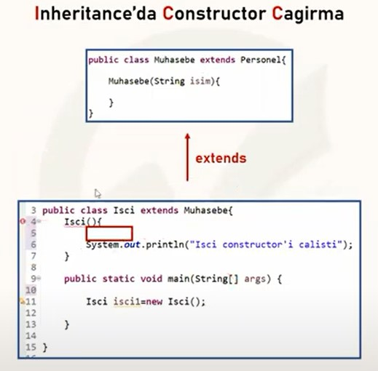

 |  | Aynı şekilde yandaki code hata verir.
 |  | Bu tabloda da parametresiz cons. Çağrılmış fakat bağlı olduğu Muhasebe
 |  | classında istenen cons olmadığı için hata verir.

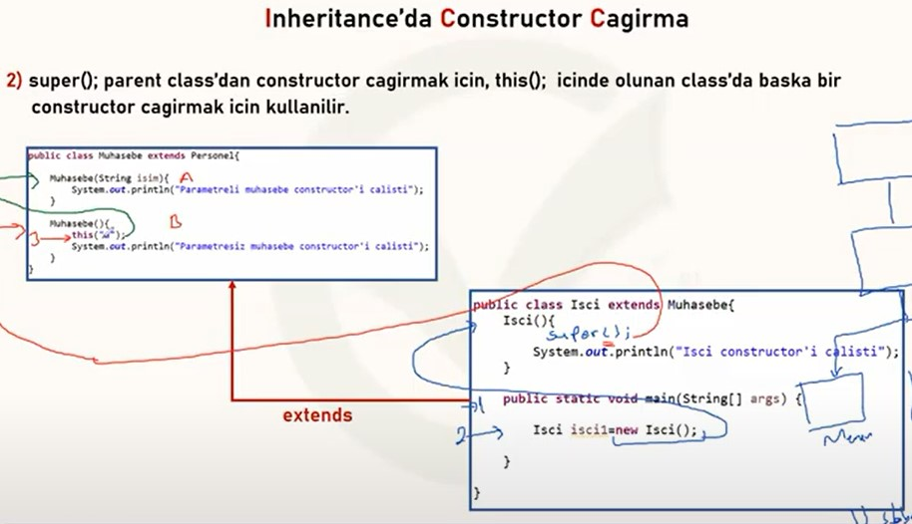

 |  | Yanda isci class'ında isci1 object oluşturuldu
 |  | parametresiz cons çağırmaktadır
 |  | Muhasebe Class'ında ise iki cons. bulunmaktadırBunlardan B ile işaretlenen
 |  | parametresizdir ve isci cons. Ona gider.
 |  | Orada this() keyword var, onun görevide kendi Class'ında cons. çağırmaktır
 |  | Bu nedenle A ile işaretlenen cons.'a gider.

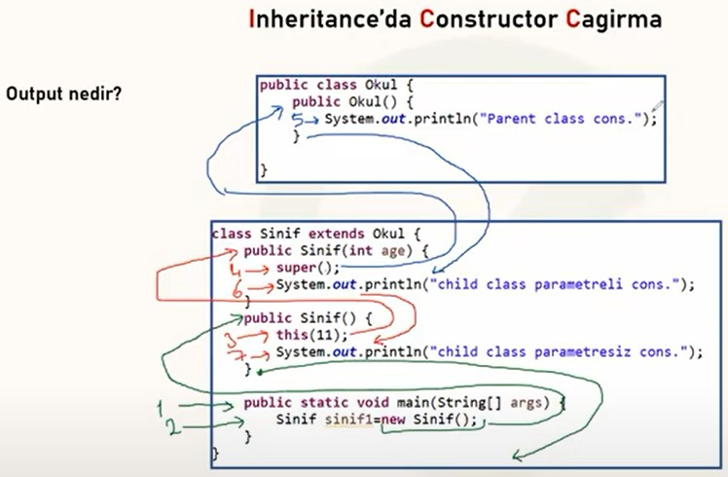

 |  | Yandaki tablodas code çalışma sırası ve output yer alır.

 |  | output
 |  | Parent class cons.
 |  | child class parametreli cons
 |  | child class parametresiz cons

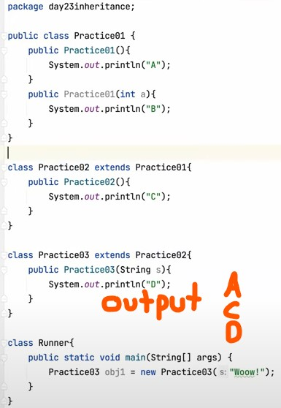

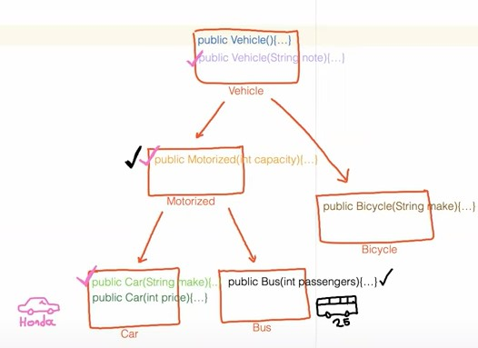

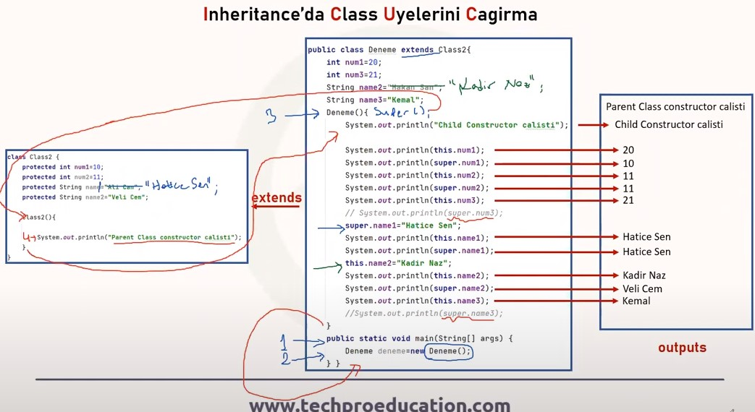

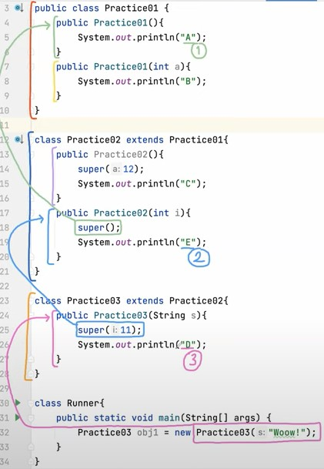

public class X { | X HAS Y
} | X HAS Z
public class Y extends X { | Y IS X
} | Z IS X
public class Z extends X {
}

ABSTRACT
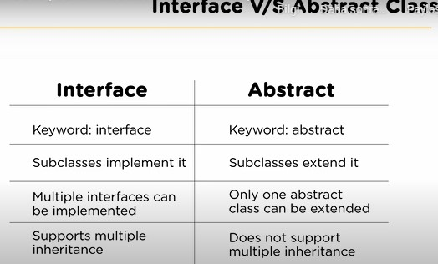
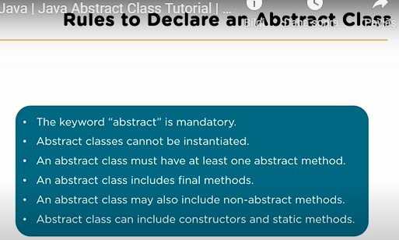
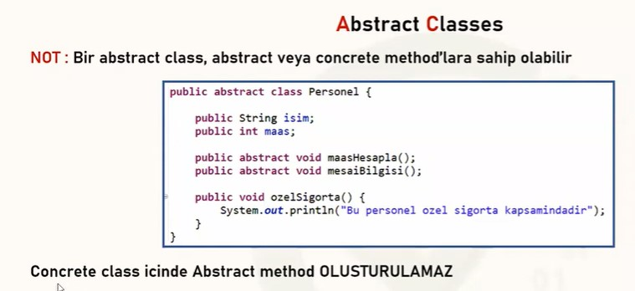
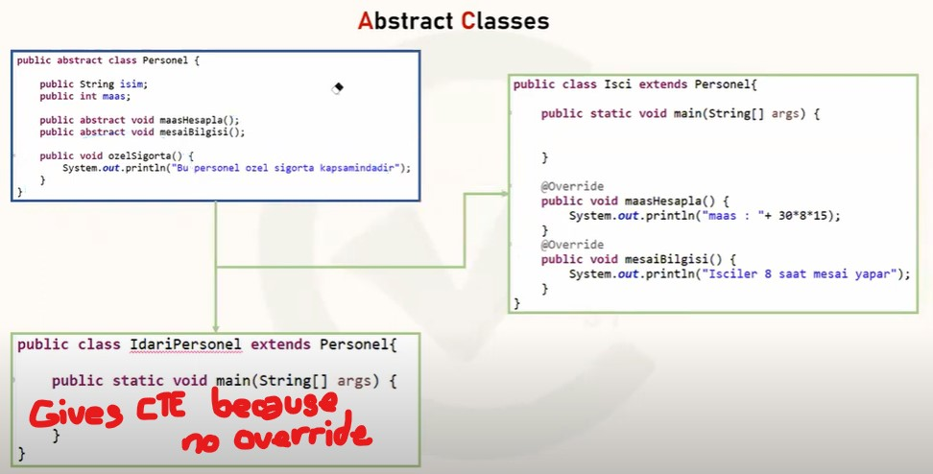

HEM ABSTRACT HEM CONCRETE METHOD İÇEREBİLİR
HEM ABSTRACT CHILD HEM CONGERETE CHILD CLASSLARI OLABİLİR
NO BODY METHOD
ABSTRACT (PARENT) ===>CONCRETE(CHILD) OVERRIDE ZORUNLU
ABSTRACT (PARENT) ===>ABSTRACT(CHILD) OVERRIDE ZORUNLU DEĞİL
ABSTRAC METHOD (NO BODY OF COURSE) SADECE ABSTRACT CLASS İÇİNDE OLUR
ABSTRACT PUBLIC VOID (GENEL METHOD YAPISI)

SQL
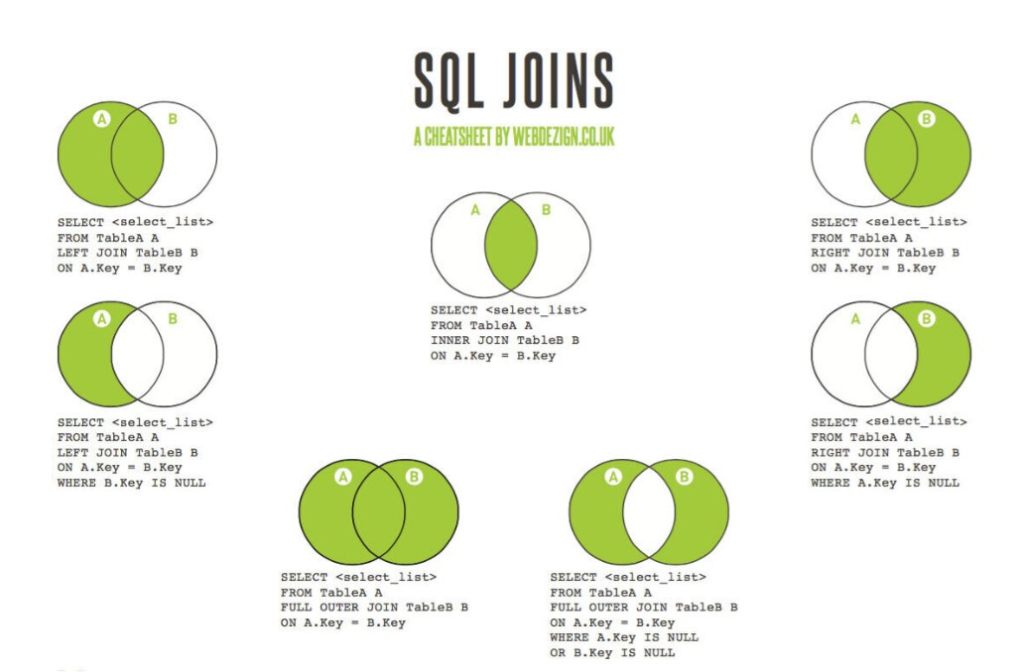
SQL
Structred Query Language |  | SELECT | DQL
DBMS | DataBase Management System | INSERT | DQL
Schema | The relationship between tables and field types is called it | UPDATE | DQL
SQWL DataBase | Relation of DataBase are also called SQLDB | DELETE | DQL

 |  | SQL CONSTRAİNT bir tablodaki veriler için kurallar belirler. Kısıtlamalar, bir tabloya girilecek veri türü gibi değerleri sınırlamak için kullanılabilir. Bu tablodaki verilerin doğruluğunu sağlar.
Primary Key | It must contain Unique values and cannot contain null values | Kısıtlamalar sütuna yâda tablonun tamamına uygulana bilir.
 | can be anything a number,string,character etc. | NOT NULL - Bir sütunun değere sahip olmamasını sağlar.
 | If we use real values key like SSN or email is called "Natural Primay Key" | UNİQUE -bir sütundaki tüm değerlerin farklı olmasını sağlar.
 | If we use any values like 1,2,3 is calledsurrogate Primary Key, these are just numbers | PRIMARY KEY -bir tablodaki her satırı benzersiz şekilde tanımlar. NOT NULL VE UNİQUE ‘ in birleşimidir.
 |  | FOREIGN KEY -Başka bir tablodaki bir satırı / kaydı benzersiz şekilde tanımlar.
Foreign Key | A ky used the create kink between two tables | CHECK - Bir sütundaki tüm verilerin belirli bir koşulu karşılamasını sağlar.
 | A field is table to the Primary Key another table | DEFAULT -Değer belirtilmediğinde bir sütun için varsayılan değer atar.
 | A table can have multiple Foreign Keys | INDEX -veritabanından çok hızlı bir şekilde veri almak için kullanılır.
 | It can have null values and repeated values
 |  | Primary Key | Unique Key
Unique Key | can accept multiple null values | Tabloda sadece bir tane oluşturulabilir. | Birden fazla oluşturulabilir.
 | A tanle can have more ten one unique key | Null kayıt girilemez. | Null kayıt girilebilir.
 | Referenced by the Foreign Key of the another table
 | Dos not allow dupliciation except null

API | Interface like Mastercard & Visa

Json format{
Name: Ali
GoodBoy:Y
Adress:Miami }

KOMUTLAR

USE dosya adı | Üzerinde çalışılan Dosyayı kullan | use sys
CREATE TABLE tablo adı ( ); | Tablo oluştur | create table personel (
SELECT * FROM tablo adı | Tabloyu gör | select *from personel
INSERT INTO tablo adı VALUES | Tabloya veri gir. | insert into PERSONEL values (401,'AHMET DENİZ',2000);
UPDATE tablo adı SET yeeni içerik WHERE eski içerik | Personel tablosunda 401 no lu kişiyi AHMET GÖL olarak değiştir | update personel set name='AHMET GÖL' where 401;
DROP TABLE tablo adı | Tabloyu sil | drop table personel;
DELETE FROM | Bilgisi verilen satırı sil | delete from PERSONEL where no=407;
SELECT * FROM tablo adı WHERE colon adı BETWEEN başlangıç AND bitiş; | Verilen aralıktaki satırları getir | select * from PERSONEL where no between 403 and 406;
""" | "" | SELECT * FROM PERSONEL WHERE no >= 403 AND no<= 406;
SELECT * FROM PERSONEL WHERE no in (değer,değer,değer); | Veya yöntemiyle çağrılan satırları getirir | select*from PERSONEL where no in(402,404,405);
SELECT * FROM PERSONEL WHERE colon=değer or colon=değer or colon=değer; | "" | SELECT * FROM PERSONEL WHERE no=402 or no=404 or no=405;
SELECT * FROM PERSONEL WHERE COLON lıke 'a%'; | verilen değerle başlayan kelime | SELECT * FROM PERSONEL WHERE isim LIKE 'a%';
SELECT * FROM PERSONEL WHERE COLON lıke '%a'; | verilen değerle bİten kelime | SELECT*FROM PERSONEL WHERE isim LIKE '%a';
SELECT*FROM PERSONEL WHERE isim not like '%a%'; | verilen değerin olmadığı kelimeler | SELECT*FROM PERSONEL WHERE isim NOT LIKE '%e%';
SELECT*FROM PERSONEL WHERE colon like 'hane kadar alttire'; | verilen dğer kadar hanesi olan kelimeler -- > o kadar alttireye basılır | SELECT*FROM PERSONEL WHERE salary LIKE '_____';
select*from kelimeler where REGEXP_LIKE(colon , 'değer|değer','c'); | içinde verilen değer geçen kelimeler, c büyük/küçük harf duyarlıdır demektir. | select*from PERSONEL where REGEXP_LIKE(kelime, 'an|en','c');
select*from kelimeler where regexp_like(colon, '^değer|^değer'); | içinde verilen değere göre başlayan kelimeler | select*from PERSONEL where regexp_like(kelime, '^ho|^hi');
select*from kelimeler where regexp_like(colon, 'değer$|değer$'); | içinde verilen değere göre bİten kelimeler | select*from PERSONEL where regexp_like(kelime, 't$|m$');
select*from kelimeler where regexp_like(colon, 'H[a-zA-Z0-9]T','c'); | içinde verilen değere göre başlayan-bİten ve kelimeler, köşeli parantez 1 char alır. | select*from PERSONEL where regexp_like(kelime, 'H[a-zA-Z0-9]T','c');
 |  | CONSTRAINT linkedOne FOREIGN KEY(adres_id) REFERENCES calisanlar(id)
SAVEPOINT variable (tablodan hemen sonra bu komut yazılır) | silinen listenin kurtarılması | ROLLBACK değişken (herhangi bir yerde bu komut yazılabilir.)
select*from tedarikciler ,urunler where tedarikciler.vergi_no=urunler.tedvergino; | iki tabloyu birleştirme ve yanyana getirme sadece match olan değer kadar gelir
ALTER TABLE -ADD-MODIFY-DROP-DELETE &RENAME | Column larda değişiklik yapmaya yarayan komuttur. | alter table PERSONEL add ülkeismi varchar(20) default 'Türkiye';
ALTER TABLE -ADD-MODIFY-DROP-DELETE &RENAME | personel tablosuna gender ve age adlarında yeni columnlar ekleyiniz | alter table PERSONEL add (gender varchar(2) , age int(3)) ;
ALTER TABLE -ADD-MODIFY-DROP-DELETE &RENAME | personel tablosundan sirket sütununu siliniz | alter table PERSONEL drop column sirket;
ALTER TABLE -ADD-MODIFY-DROP-DELETE &RENAME | personel tablosundaki ülkeismi ülke adı olarak değişsin | alter table PERSONEL rename column ülkeismi to ülkeadı;
ALTER TABLE -ADD-MODIFY-DROP-DELETE &RENAME | personel tablosunun adını workers olarak değişsin--> direk olarak TABLE adını değiştirir | alter table PERSONEL rename to workers;
ALTER TABLE -ADD-MODIFY-DROP-DELETE &RENAME | personel tablosundaki ülkeadı na not null işlevi(kısıtlaması) ekleyiniz | alter table PERSONEL modify ülkeadı varchar (25) not null;
ALTER TABLE -ADD-MODIFY-DROP-DELETE &RENAME |  | alter table workers add constraint check(maas>=3500);
ORDER BY | sıralama komutu | select*from newpp order by city;
ORDER BY colon adı DESC | tersten sıralama komutu | select*from newpp order by maas desc;
ORDER BY | sıralanacak column un sıra nımarasını formüle yazmakda aynı işi görür. | select*from newpp where firma='ford' order by 1;
LIMIT | Belirtilen aralıktaki değerleri verir. -- listeden ilk 3 veriyi getir | select*from newpp limit 3;
LIMIT | -- 4 sonraki iki veri (5,6) | select*from newpp limit 4,2; -- 4. sıra dahil değildir.
LIMIT | -- maası 2500 den yüksek ilk 3 kişiyi göster | select*from newpp where maas>2500 limit 3;
LIMIT | maaşı en yüksek ilk 3 kişi- (önce sıralma yapılması gerekir çünkü limit konmutu sıralama yapmaz)== | select*from newpp order by maas desc limit 3;
GROUP BY | Toplam meyve satışını isme göre grupla | select isim, sum(miktar) from fruits group by isim;
GROUP BY | Satılan meyveyi alan kiş sayolarını gösteren gruplama | select meyve, count(isim) from fruits where meyve is not null group by meyve;

GitHub
 |  |  | git | sql | jira
 | FIRST STEPS-Yeni proje oluşturulduğunda bu adımlar uygulanır |  | omer-shn | 7890 | omersjira.atlassian.net
 | git init | Bir repostory açıldığında kullanılacak komutlar | frigyum03
 | git add .
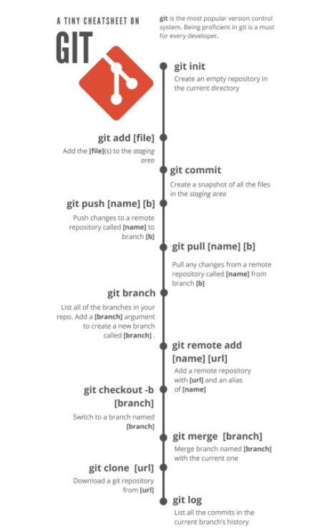
 | git commit -m "first commit"
 | git branch -M main
 | git remote add origin https://github.com/omer-shn/storehouse.git
 | git push -u origin main

 | Daha sonra aynı proje içinde işlem yapılacaksa aşağıdaki komutlar yeterlidir | Tek bir dosya göndermek için nokta yerine o dosya veya klasör ismi tırnak içinde yazılır. yazılır. Örnek git add "src/MatThird.java"
 | git add .
 | git commit -m "commit"
 | git push [branch ismi] | Branch ismi opsiyneldir, fakat takımla çalışırken kullanmak gerekerbilir. Normal kullanım sadece git push

 | git pull | Github üzerinden İntellij'e update yapmak veya dosya göndermek içindir.
 | bunun için Github hesabında herhangi bir repostory'deyken ve SRC'in içinde Add file sekmesinde Create new file seçilir. Bir isim verilir ve .java ile isim sonladırılır. (örnek MayEleven.java )Sonra aynı sayfada aşağıda komut satırında public class ve oluşturulan isim yazılır bu sefer .java kullnılmaz, çünki classs ismi verilmektedir. (public class MayEleven { } ) bu class ismi ve süslüparantezleri açılır. İçine bir şeyler yazılabilir. Sonra Intellije üzerinde terminalde git pull komutu yazılarak refresh edildiğinde yeni class görülür. Bu yeni class iki taraftan edit edilebilir(Yani içeriği değiştirilebilir). Github'da kalem simgesinde (edit this file) değişiklik olduktan sonra git pull komutu yeterlidir. Intellij'de ise class da yapılan değişiklikten sonra yeni bir gönderi yapılıyor gibi (git add . - git commit -m ve git push) komutları sırasıyla kullanılır | Eğer yanda yazıldığı gibi git pull yeterli olmazsa diğer üç komut sırasıyla yazılır

 | git reset --hard origin/main | herhangi bir errorda
 | git reset --hard origin/ master

 | .gitignore | gönderilmek istenmeyen dosyalar bu file'de yazılır.
 | Bunun için Intellij'de proje ismi üzerindeyken (src veya bie class değil) new file oluşturulur ve .gitignore ismi verilir. Terminalde git status yazdıktan sonra oluşturulan yeni class'lardan hangisi gönderilmek istenmiyorsa yoluyla beraber kopyalanır ve .gitignore file dosyasına yapıştırılır. (örnek src/May9.java). Diğer işlemler aynıdır yani (git add . - git commit -m ve git push) komutları sırasıyla kullanılır. | Çok fazla class açıldığında örnek 20 tane bunlar git edileceği zaman aralarından gönderilmek istenmeyenler içn bu file açılır.

 | git branch Bunun için komuttan sonra isim verilir (örnek git branch team1). Tüm branchları görmek için git branch -a komutu kullanılır. Branch'ı seçmekiçin (switch) git chechout komutundan sonra branch ismi yazılır (örnek git checkout team1) Tekrar ana(main) branch'a dönmek için git checkout main yazılır. branch da yapılacak iş için o branch seçiliyken class veya dosya oluşturulur. | yeni bir çalışma kolu oluşturmak içindir.Branch oluşturmak kullanıcıya çalıştığı projenin farklı versiyonlarına erişmesini sağlar. Kullanıcı, projesine bir yenilik eklemek istediğinde, yaptığı değişiklik projenin çalışmasını olumsuz etkileyebilir. Bu gibi durumlarda projemizin o anki halini bozmamak için branch kullanabiliriz
 | Github kanadındaki adımlar ise çalışılan repostory üzerindeyken ve branch içinde
 | pull request sekmesine basılır,Çıkan ekranda istenirse yorum bırakılır ve
 | Create pull request butonuna basılır. Gelen ekranda Merge pull request' basılır
 | Sonra Confirm merge tuşuyla işlem tamamlanır.

 | git ckeckout - b [branch ismi] | Köşeli parantezin içine yazılan isimle yeni bir diğer branch oluşturma yoludur

 | GITHUB COLLABORATION |  | Git checkout master
 |  | Git checkout master | Git pull
1 | Herhangi bir repositoryi bir İntelijeye alma için proje içindeyken path kopyalanır | Git pull | Git checkout ömer
 | intellij'de File >>New >>Project From Version Control | Git checkout ömer | Git merge master
 | Terminalde >> git init | Git merge master
 | >> git branch -M main |  | "@team87"
 | >> git remote add origin dosyapath (already exist bilgisi verebilir) |  | "@ui"
 | >> git push -u origin main |  | " @api"
 | >> git branch omer (bu isimde branch oluştu) |  | " @db "
 | >> git branch (bu kontrol için, hangi branch'de olduğunu görmek için)
 | >> git checkout omer (bu isimdeki branch'e geçiş oldu, yani aktif branch artık bu)
 | >> git add . (eklemeler, güncellemeler yapıldıktan sonra)
 | >> git commit -m "info" (commit save fonksiyonundadır)
 | >> git checkout main
 | >> git merge omer (bu isimde yeralan tüm bilgiler ve güncellemeler main'e geçer)
 | >> git push (github hesabına yollanır, fakat collaborator aşağıdaki komutla gönderir)
 | >> git push --set-upstream origin omer
 | YETKİ VERMEK İÇİN

 | Repository içindeyken
 | >> settings >> collaborators >> Add people
 | >> email adress (açılan pencereye kime yetki verilmek isteniyorsa onun maili yazılır)
 | >> o kişinin mailine invitation-davet gider ve o kişi mailden daveti kabul eder.
 | >> sonra bu yetki veren github repository'e yansır. Collaborators olur
 | >> artık yetki verilen kişide projede aktif çalışabilir, güncelleme yapabilir.
 | >> yetki alan kişi çalışmalarını yaptıktan sonra yukarıdaki adımlarla push eder.
 | >> sonra github içinde Compare &pull request butonuna basar
 | >> çıkan pencerede isterse açıklama yazarak Create request butonuna basar
 | >> Yetki verenin ekranına bu düşer ve pull request tıklanır
 | >>Yetkili inceler review change >> submit review tıklanır
 | >> Merge pull request >> confirm tıklanır ve güncellemeler ana projeyle birleşmiş olur.

MEDUNNA
 | team87Hemoglobin | team87user01 | to create a doctor, staff.......
 | team87Cholesterol | team87user01@gmail.com | User is created from the registration page
 | team87Sodium | 123-12-1234123-10-1231 | Admin edits the user: activates and assigns a role such as admin, staff, patient, user, physician(doctor)
 | team87Potassium | team87user02 |  |  |  | 94223-94238
 | team87_doctor | team87user02@gmail.com123-10-1000 | to make an appointment: | statu | patient | physician | staff | admin
 |  | team87doctor001 | The patient makes an appointment. | ssn | 231-23-4433 | 899-99-9876 | NoEraseStaff | 111-99-3333 | 312-43-9456 | 441-12-5533
SSN | 111-99-3333 | team87doctor001@gmail.com123-10-1001 | Admin activities the appointment | username | lokmanpatient | Elharezmi | 1staff1 | Lokmanhekim | lokmanphy
username | Lokmanhekim | team87doctor002 | Staff assigns a doctor to this patient (edited) | password | 899-68-3333 | 1elharezmi1 |  | 1lokman1 | 1lokmanphy1
password | 1lokman1 | team87doctor002@gmail.com123-10-1002 |  |  | eneshekim
ID | 100880 | team87doctor0023 |  |  | 123456
 |  | team87doctor003@gmail.com123-10-1003
 |  | team87doctor004 | to assign a Speciality to a created doctor: |  | Git checkout master
 |  | team87doctor004@gmail.comteam87staff001 | admin ==> physician ==>create a new physician |  | Git pull
 | i continued examine the website | 123-10-1004 | enter the ssn of the created doctor==> click Use Search radio button!!==> click Use Search |  | Git checkout ömer
 | i created new user. Some app. | team87staff001@gmail.comteam87staff002 | assign a Speciality to doctor such as: Pathologi, Surgery..... (edited) |  | Git merge master
 | Physician, staff and appointments. | team87staff002@gmail.com
 | page was overloaded today | 123-10-1005123-10-1006
 | i looked at abit sourch code and read my jira notes. | team87staff003
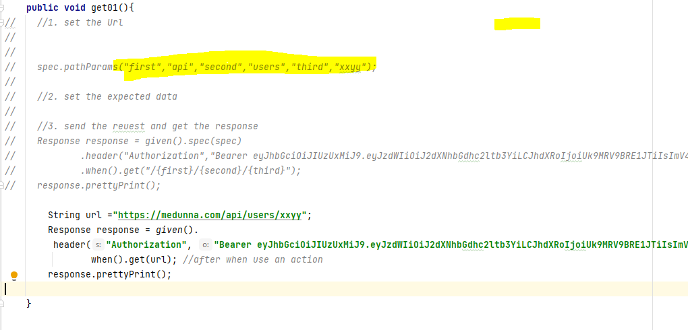
 | tomorrow i will finish test case. | team87staff003@gmail.com123-10-1007
 |  | team87staff004
 |  | team87staff004@gmail.com123-10-1008
 |  | team87patient004
 |  | team87patient004@gmail.com123-10-1009
 |  | team87patient001
 |  | team87patient001@gmail.com123-10-1010
 |  | team87patient002
 |  | team87patient002@gmail.com123-10-1011
 |  | team87patient003
 |  | team87patient003@gmail.comTestes:
 |  | team87Sodium
 |  | team87Potassium
 |  | team87Hemoglobin
 |  | team87Cholesterol
 |  | team87Urea
 |  | team87TotalProtein
 |  | team87Albumin
 |  | team87Vitamin D
 |  | team87AlbimoRooms:8787 TWIN 0
 |  | 8788 DELUXE 0
 |  | 8786 PREMIUM_DELUXE 0
 |  | 8785 SUITE 0
 |  | 8789 DAYCARE 0Messages
 |  | EMAIL ID: 98920
 |  | team87patient team87patient@gmail.com | public class DateUtil {
 |  | test result | // MMMM dd, yyy --> February 17, 2019
 |  | all test results are within rangeEMAIL ID: 98921 | public static String todaysDate(){
 |  | appointment | String today = new SimpleDateFormat("MMMM dd, yyy").format(new Date());
 |  | i want to cancel my appointment | return today;
 |  | team87patient3@gmail.com | }
 |  | team87patient3 | // MM-dd-yy --> 02-17-19
 |  | 1 | public static String todaysDate2(){
 |  | 1 | String today = new SimpleDateFormat("MM-dd-yy").format(new Date());
 |  | 1 | return today;
 |  | 1:53:00 | }
 |  | Hi my team | // dd-MM-yy --> 17-02-19
 |  |  | public static String todaysDate3(){
 |  | 1:54:00 | String today = new SimpleDateFormat("dd-MM-yy").format(new Date());
 |  | They are working | return today;
 |  | 1:54:00 | }
 |  | i had time and i did , we all can use them | // yyyy-MM-dd hh:mm:ss --> 2019-02-17 03:45:11
 |  |  | public static String todaysDate4(){
 |  | 1:55:00 | String today = new SimpleDateFormat("yyyy-MM-dd hh:mm:ss").format(new Date());
 |  | password for all 1234567 as usual | return today;
 |  | 1:57:00 | }
 |  | i did not assign a doctor

JDBC
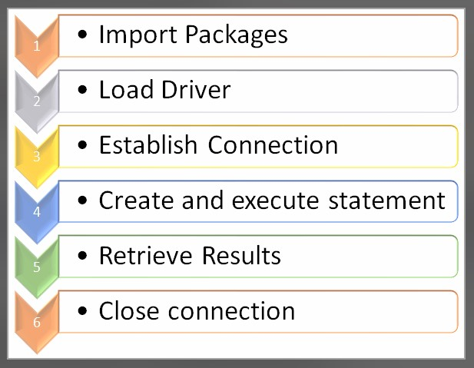
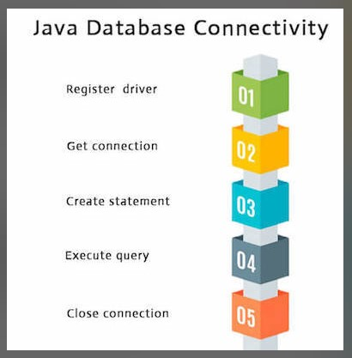

Nazım Yıldız | https://www.marcobehler.com/guides/jdbc
Nazım Yıldız | https://javaplanet.wordpress.com/2017/10/12/java-jdbc-api-1-connection/

